手順書
操作手順書 |  |  |  |  | 作成日時：2019/10/30-16:24:05

 | １．操作環境

 |  |  | シナリオファイル名 | C:\Users\Administrator\Desktop\動作確認手順\値引き受注訂正.winsnr

 | ２．操作手順

 |  | ２．１．シナリオ：値引き受注訂正
 |  |  | ２．１．１． [値引き受注管理※※※移行用※※※ （OM） ]ウィンドウ |  |  | 確認日 | 結果
 |  |  | 画面 | 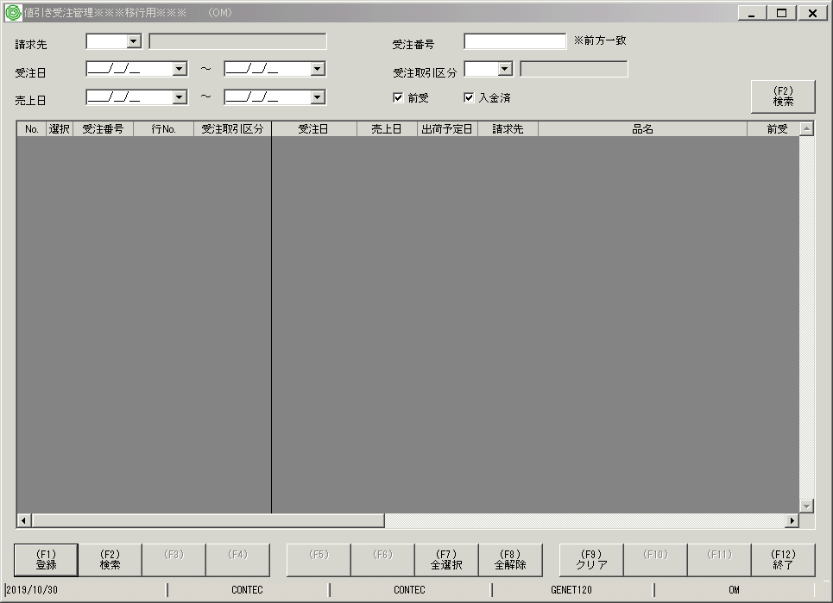
 |  |  | 操作内容 | 「値引き受注管理※※※移行用※※※ （OM） 」ウィンドウを初期表示します。

 |  |  | ２．１．２． [値引き受注管理※※※移行用※※※ （OM） ]ウィンドウ |  |  | 確認日 | 結果
 |  |  | 画面 | 
 |  |  | 操作内容 | 「請求先」を入力し、「前受」チェックを外して「(F2)検索」ボタンをクリックします。

 |  |  | ２．１．３． [値引き受注管理※※※移行用※※※ （OM） ]ウィンドウ |  |  | 確認日 | 結果
 |  |  | 画面 | 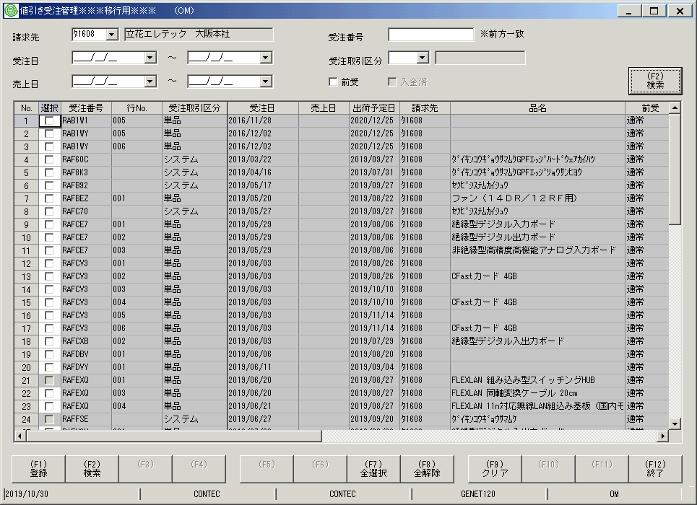
 |  |  | 操作内容 | 「受注取引区分」をダブルクリックします。

 |  |  | ２．１．４． [値引き受注管理※※※移行用※※※ （OM） ]ウィンドウ |  |  | 確認日 | 結果
 |  |  | 画面 | 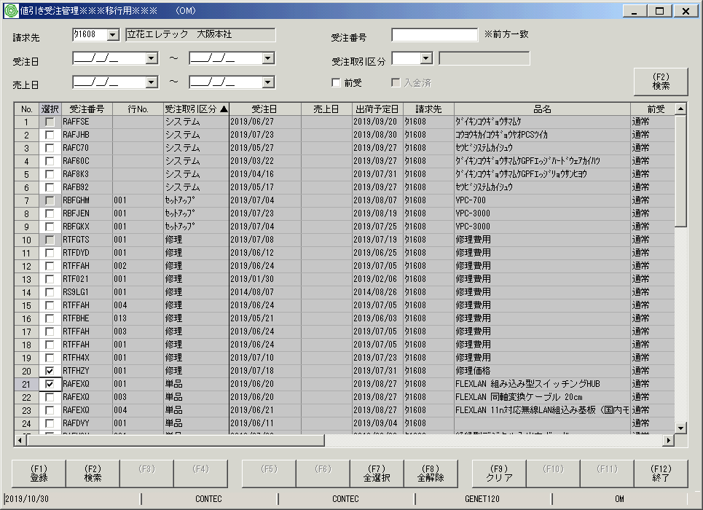
 |  |  | 操作内容 | 「受発注区分」が「単品」「修理」の受注をチェックし、「(F1)登録」ボタンをクリックします。

 |  |  | ２．１．５． [値引き受注管理※※※移行用※※※ （OM） ]ウィンドウ - [総合情報システム ]ウィンドウ |  |  | 確認日 | 結果
 |  |  | 画面 | 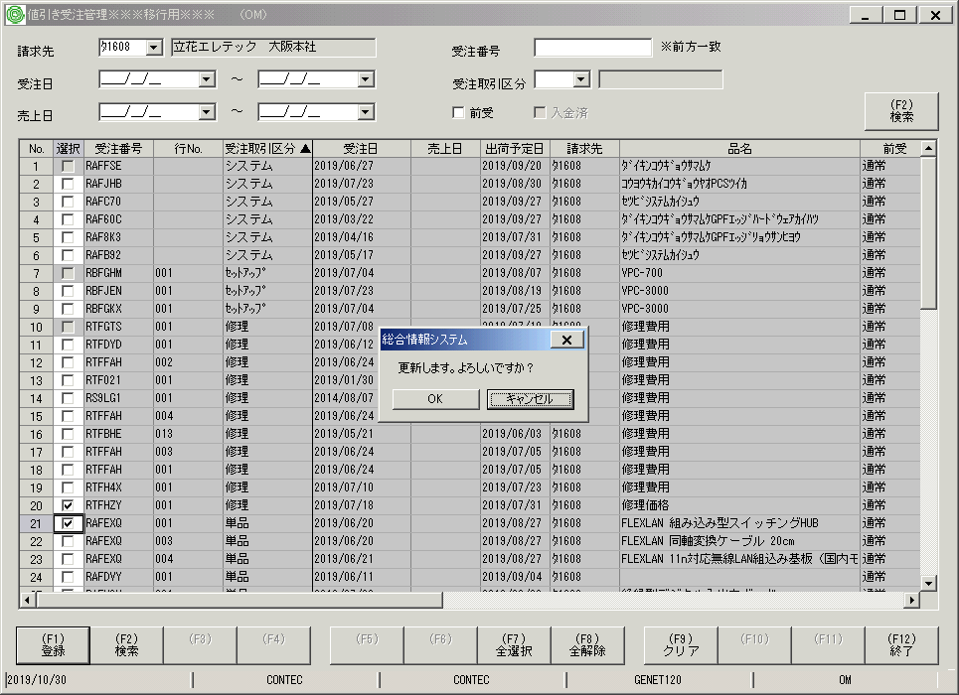
 |  |  | 操作内容 | 「OK」ボタンをクリックします。

 |  |  | ２．１．６． [値引き受注管理※※※移行用※※※ （OM） ]ウィンドウ |  |  | 確認日 | 結果
 |  |  | 画面 | 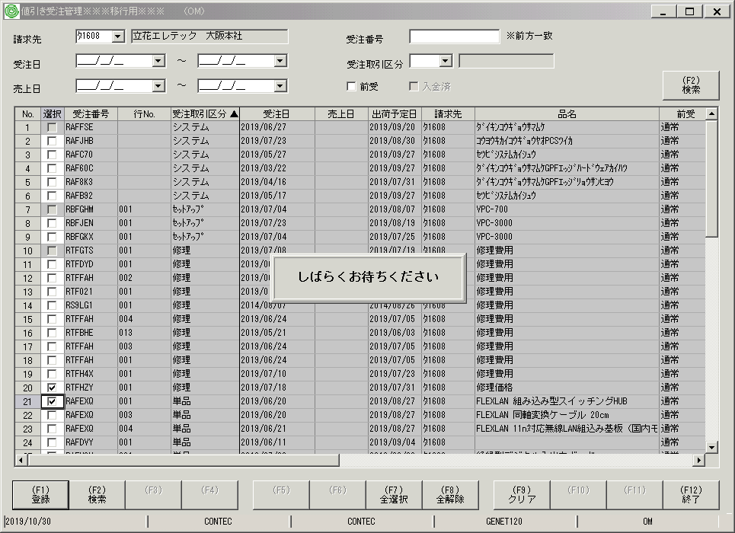
 |  |  | 操作内容 | 「しばらくお待ちください」と表示されます。

 |  |  | ２．１．７． [値引き受注管理※※※移行用※※※ （OM） ]ウィンドウ - [総合情報システム ]ウィンドウ |  |  | 確認日 | 結果
 |  |  | 画面 | 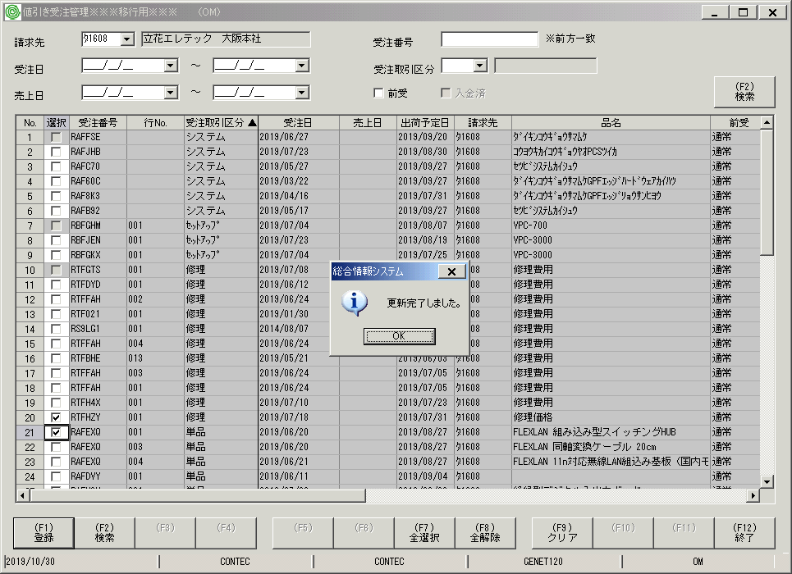
 |  |  | 操作内容 | 「OK」ボタンをクリックします。

